상품제안서
정관장 홍삼비력50ml 30포 | 상품코드: F31376

 |  |  |  |  |  |  | 02-412-0044 | www.easy1.co.kr
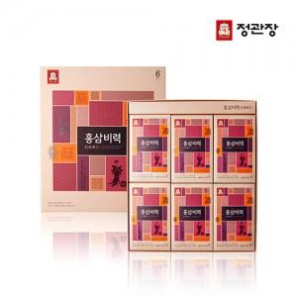

【상세/제작정보】 | <p><span style="font-size: 12pt;"><b>* 개별배송 4000원별도</b></span>​</p>

【인쇄/포장옵션】 | 인쇄불가 / 포장불가능

【공급단가】 | 수량 | 50~ | 100~ | 500~ | 1,000~ | 2,000~
*VAT별도 | 단가 | 37,200원 | 36,580원 | 35,650원 | 35,030원 | 34,100원

【상품 URL】 | http://www.easy1.co.kr/src/goods_detail.php?gdno=31376

